사용 가이드
데이터 갱신

최초 사용 / 데이터 파일 업데이트 시 폴더 경로 변경이 필요합니다.
1. [경로 변경] 버튼 클릭 시 팝업창이 표시되고 현재 경로가 표시됩니다.
2. 경로 변경 희망 시 [폴더 검색] 버튼을 클릭하면 탐색기 창이 표시되고 데이터 폴더를 선택하면 됩니다.
3. 경로를 변경하였다면 [데이터 갱신] 버튼을 클릭합니다. (일정 시간 소요됨)
* 기존 경로에 데이터가 최신화 되었다면 [데이터 갱신] 버튼만 클릭
* 설정한 경로가 특정 조건을 충족하지 못하면 데이터 갱신 시 알림 팝업 표시됩니다.
- 선택한 경로가 MAG 데이터 폴더 일 때
- 선택한 경로 하위에 MAG 데이터 폴더가 존재할 때

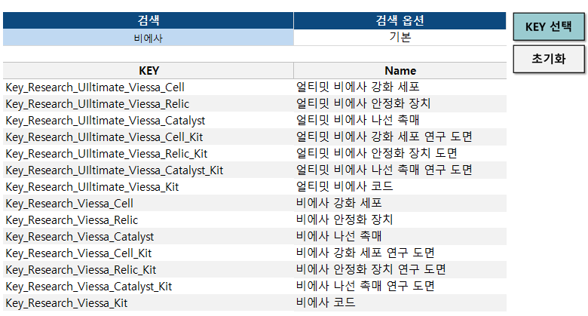
아이템명 검색

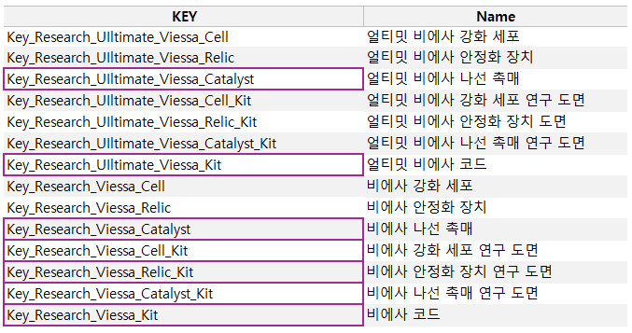

1. 검색하고자 하는 이름을 검색란에 입력합니다. (KEY, 아이템명에 포함된 단어 모두 표시)
2. 하단에 검색된 리스트 중 추가할 셀을 선택해줍니다.
3. 모두 선택되었다면 [KEY 선택] 버튼을 클릭해줍니다.
* 검색 옵션
기본 : StringItem 문서에서 조회
커스터마이징 : CustomizingItemData 문서에서 조회

치트키 세팅

토글 버튼 클릭 시 치트키를 변경할 수 있습니다.

치트키1 (아이템 생성)

1. 추가된 KEY에 원하는 수량을 입력합니다. (공백 시 1개)
2. 추가된 KEY에 원하는 레벨을 입력합니다. (공백 시 100레벨)
3. 설정 완료 후 [Cheat 생성] 버튼을 클릭해줍니다.
* [Cheat 생성] 버튼을 클릭하게 되면 TID를 조회해줍니다.
해당 과정에서 TID가 있는 파일들을 전체 체크하기 때문에 약간의 시간이 소요됩니다.

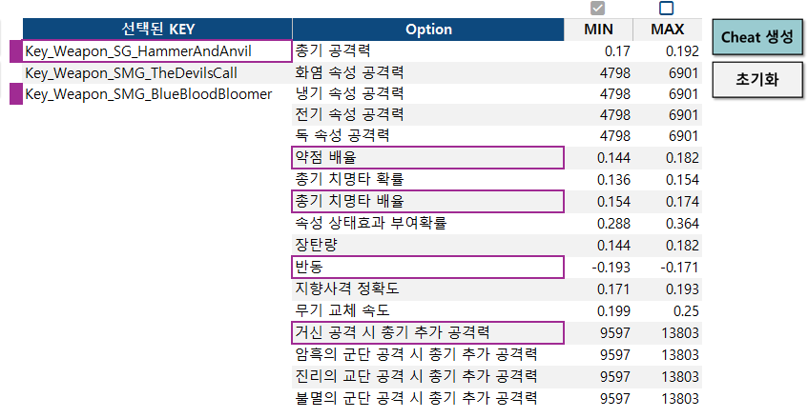
치트키2 (랜덤 옵션 장비 생성)

1. 선택된 KEY 리스트 중 하나를 선택하면 우측에 해당 장비에 추가 가능한 옵션 리스트가 표시됩니다.
2. 원하는 옵션을 선택합니다. (최대 4개)
3. 수치값을 MIN / MAX 중 하나 택합니다.
4. 원하는 KEY에 모든 옵션을 선택했다면 [Cheat 생성] 버튼을 클릭해줍니다.
* 옵션을 하나라도 선택한 상태라면 선택된 KEY 좌측에 보라색으로 표시해줍니다.

결과
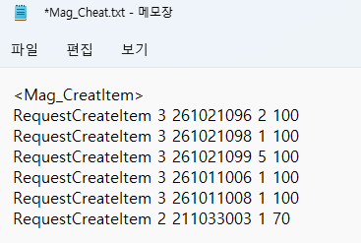

작성된 치트키 리스트가 표시됩니다.
치트키 영역을 선택하면 복사가 됩니다. (단일 셀 선택 시 동작)
1. 치트키 일괄 입력 희망 시 [메모장 입력] 버튼을 클릭합니다.
2. 현재 파일이 있는 위치에 Mag_Cheat.txt 파일이 생성되며 치트키 리스트를 해당 메모장에 입력해줍니다.
3. 최상단 M1.Cheat~~ 셀 선택 시 복사되며 MAG 콜솔창에 입력하면 됩니다.

* 프리셋명 공란 시 <Mag_CreateItem> 으로 생성되며 기존에 치트키가 존재했다면 덮어쓰기 안내창이 표시됩니다.
프리셋명 입력 시 메모장 하위에 입력한 이름으로 추가됩니다.

